丰石工资单
月份 |  | 应发工资项 |  |  |  |  |  | 工资扣除项
 | 本月实发工资 | 基本工资 | 绩效工资 | 项目津贴 | 通信补贴 | 加班/补发工资 | 奖金/其它补贴 | 社保 | 公积金 | 请假/其它扣款金额 | 持证绩效扣款金额 | 社保公积金扣差额 | 个税
2024-01 | 9204.72 | 4350.00 | 5250.00 | 0.00 | 300.00 | 0.00 | 200.00 | 547.24 | 218.00 | 0.00 | 0.00 | 0.00 | 130.04 | 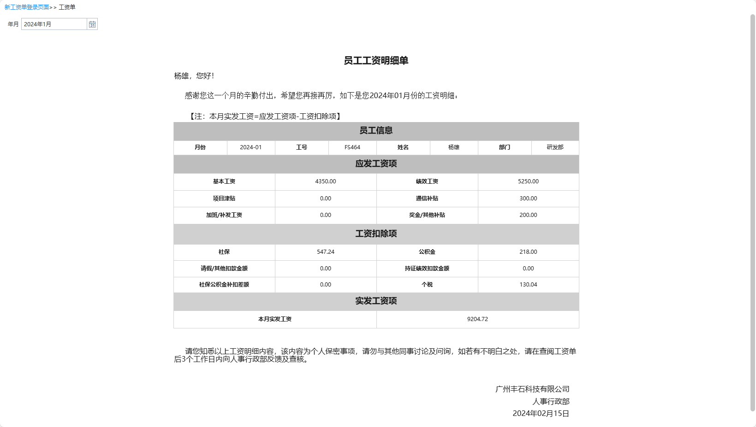
2024-02 | 9059.22 | 4350.00 | 5250.00 | 0.00 | 300.00 | 0.00 | 50.00 | 547.24 | 218.00 | 0.00 | 0.00 | 0.00 | 125.54 | 
2024-03 | 9010.72 | 4350.00 | 5250.00 | 0.00 | 300.00 | 0.00 | 0.00 | 547.24 | 218.00 | 0.00 | 0.00 | 0.00 | 124.04 | 
2024-04 | 9010.71 | 4350.00 | 5250.00 | 0.00 | 300.00 | 0.00 | 0.00 | 547.24 | 218.00 | 0.00 | 0.00 | 0.00 | 124.05 | 
2024-05 | 9010.72 | 4350.00 | 5250.00 | 0.00 | 300.00 | 0.00 | 0.00 | 547.24 | 218.00 | 0.00 | 0.00 | 0.00 | 124.04 | 
2024-06 | 9010.72 | 4350.00 | 5250.00 | 0.00 | 300.00 | 0.00 | 0.00 | 547.24 | 218.00 | 0.00 | 0.00 | 0.00 | 124.04 | 
2024-07 | 9010.71 | 4350.00 | 5250.00 | 0.00 | 300.00 | 0.00 | 0.00 | 547.24 | 218.00 | 0.00 | 0.00 | 0.00 | 124.05 | 
2024-08 | 8907.87 | 4350.00 | 5250.00 | 0.00 | 300.00 | 0.00 | 0.00 | 547.24 | 218.00 | 0.00 | 0.00 | 0.00 | 226.89 | 

